Hoja1
2023-08-25 14:36:33

LA PAZ 28 - HAEDO 4460-2005
BUENOS AIRES luquearti@gmail.com
____________________________________________________________________________________
"FILTROS”
“p/Pileta"
"de acero"
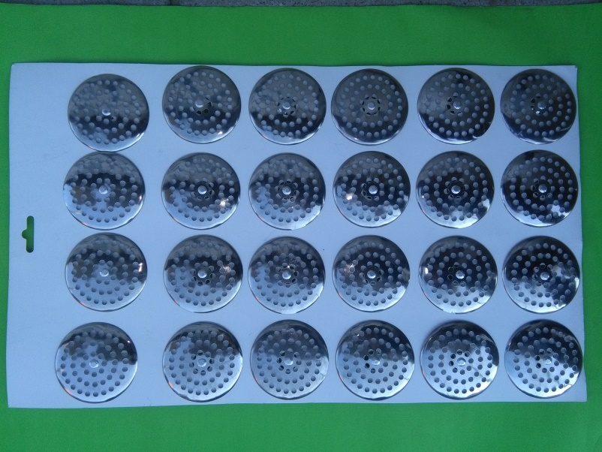

COD. | DESCRIPCION | PRECIO
F-001 | FILTRO de ACERO p/pileta | $ 64.80

Envase: BLISTER X 24
"FILTROS"
"p/Pileta"
"de plástico"

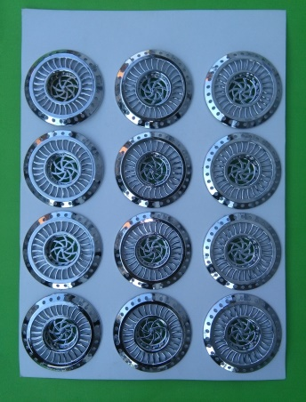
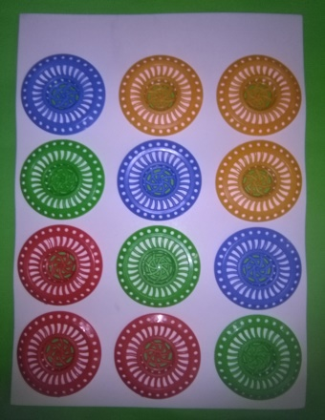

COD. | DESCRIPCION | PRECIO
F-001/2 | FILTRO Plastico CROMADO Grande | $ 103.00
F-001/4 | FILTRO Plastico Pileta Color

Envase: BLISTER X 12
N

